상품제안서
노트북 태블릿 파우치 | 상품코드: S36744

 |  |  |  |  |  |  | 02-713-8555 | www.synergygift.co.kr
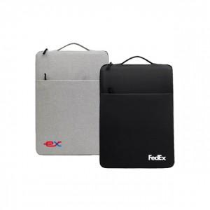

【상세/제작정보】 | 11~15인치, 내피 부드러운 벨벳소재, 쿠션 노트북 파우치

【인쇄/포장옵션】 | 실크, 칼라전사인쇄 / OPP(비닐)

【공급단가】 | 수량 | 100~ | 300~ | 500~ | 1,000~ | 3,000~
*VAT별도 | 11~12인치 | 5,320원 | 5,130원 | 4,940원 | 4,750원 | 4,560원
 | 13~14인치 | 5,880원 | 5,670원 | 5,460원 | 5,250원 | 5,040원
 | 15~16인치 | 6,440원 | 6,210원 | 5,980원 | 5,750원 | 5,520원

【상품 URL】 | https://www.synergygift.co.kr:443/src/goods_detail.php?gdno=36744

